Tabelle1
IST | Prognose | Vor-Ex-Post | Abweichung | Abweichung ^2 | Abweichung V |  | Anzahl | 24.00
15 | 15 | X | 0 | 0 |  |  | Summe e^2 | 172017.00
6 | 6 | X | 0 | 0 |  |  | Mittelwert | 7167.38
5 | 5 | X | 0 | 0 |  |  | Wurzel | 84.66
5 | 5 | X | 0 | 0
11 | 11 | X | 0 | 0
17 | 17 | X | 0 | 0 |  |  | Summe V^2 | 52653.00
37 | 37 | X | 0 | 0 |  |  | Mittelwert | 2193.88
67 | 67 | X | 0 | 0 |  |  | Wurzel | 46.84
81 | 81 | X | 0 | 0
96 | 96 | X | 0 | 0
112 | 112 | X | 0 | 0 |  |  | TUK U2 | 1.81
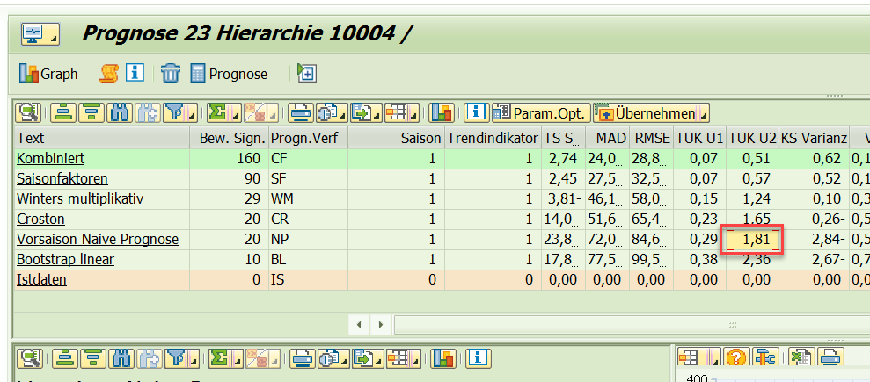
90 | 90 | X | 0 | 0
69 | 15 |  | 54 | 2916 | -21 | 441
57 | 6 |  | 51 | 2601 | -12 | 144
0 | 5 |  | -5 | 25 | -57 | 3249
6 | 5 |  | 1 | 1 | 6 | 36
20 | 11 |  | 9 | 81 | 14 | 196
60 | 17 |  | 43 | 1849 | 40 | 1600
122 | 37 |  | 85 | 7225 | 62 | 3844
149 | 67 |  | 82 | 6724 | 27 | 729
188 | 81 |  | 107 | 11449 | 39 | 1521
230 | 96 |  | 134 | 17956 | 42 | 1764
213 | 112 |  | 101 | 10201 | -17 | 289
210 | 90 |  | 120 | 14400 | -3 | 9
142 | 69 |  | 73 | 5329 | -68 | 4624
98 | 57 |  | 41 | 1681 | -44 | 1936
58 | 0 |  | 58 | 3364 | -40 | 1600
27 | 6 |  | 21 | 441 | -31 | 961
40 | 20 |  | 20 | 400 | 13 | 169
121 | 60 |  | 61 | 3721 | 81 | 6561
163 | 122 |  | 41 | 1681 | 42 | 1764
274 | 149 |  | 125 | 15625 | 111 | 12321
328 | 188 |  | 140 | 19600 | 54 | 2916
375 | 230 |  | 145 | 21025 | 47 | 2209
344 | 213 |  | 131 | 17161 | -31 | 961
291 | 210 |  | 81 | 6561 | -53 | 2809

